Halaman 1
 |  |  |  | CHECKLIST LAPORAN PEMASANGAN ALAT (HIDROLOGI) |  |  | No. Doc. |  | : FM.MK-11-005/00
 |  |  |  |  |  |  | Tanggal |  | : 1 September 2017
 |  |  |  |  |  |  | Hal |  | : 2 dari 2
Pos PKL 10 Raman Endra
FOTO PEMASANGAN ALAT
Foto Pemasangan 0% |  |  |  |  | Foto Pemasangan 25%

 | 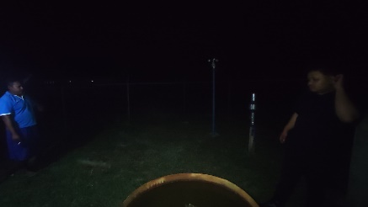 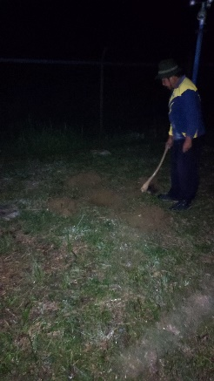 |  |  |  |  | 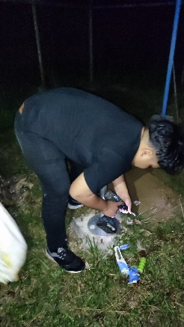
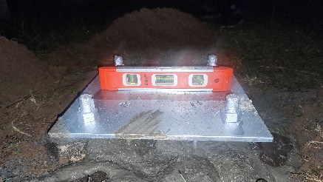

Foto Pemasangan 50% |  |  |  |  | Foto Pemasangan 75%

 | 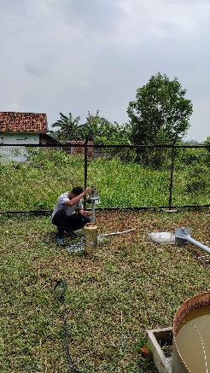 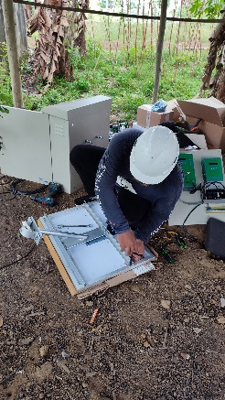 |  |  |  |  | 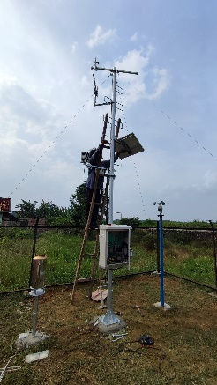

Foto Pemasangan 100%

 | 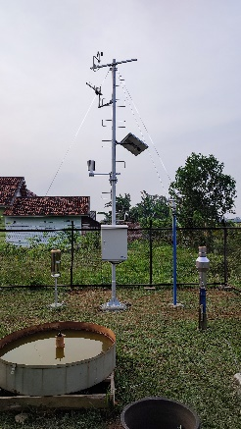 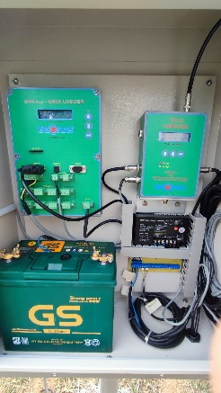

TIM PEMASANGAN (TATONAS)
 | Tanggal | : | 24-25/08/2022 |  |  | Tanggal | : | 24-25/08/2022
 | Tanda Tangan | : |  |  |  | Tanda Tangan | :

 | Nama Terang | : | M. Rizky Ramadhan |  |  | Nama Terang | : | Teuku Makmur Tsani

Workshop: Jl. Pamularsih No. 151A Klaseman, Sinduharjo, Yogyakarta 55581 (0274) 885229, 885230 Email: tatonas_company@yahoo.com

